R13-Sria. Turismo
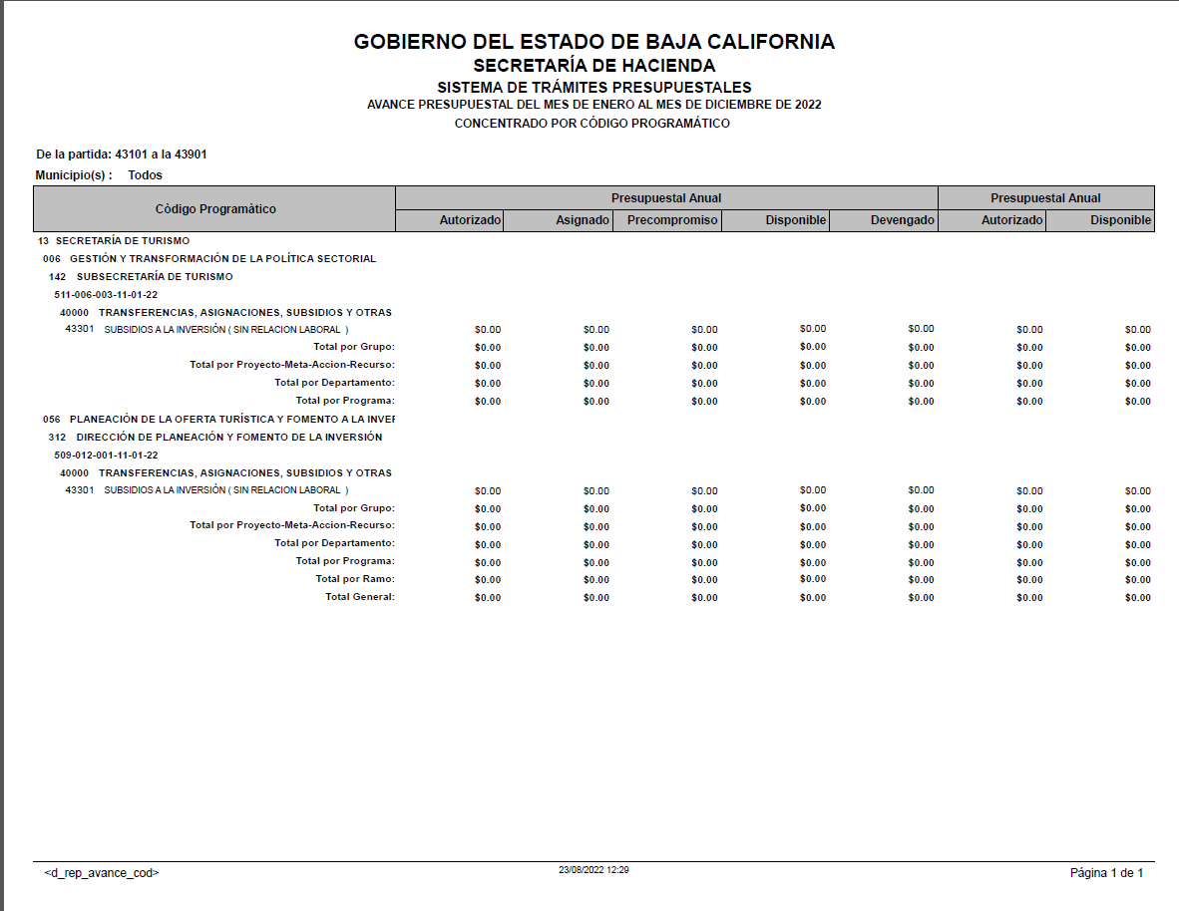
SECRETARÍA DE TURISMO
Subsidios otorgados durante el Ejercicio Fiscal 2022
Periodo: | al 4to. trimestre
 | (enero a diciembre)

IDENTIFICACIÓN DE LA OBRA O ACCION | DESCRIPCION DE LA OBRA O ACCION DONDE SE OTORGA EL SUBSIDIO | MONTO PRESUPUESTADO AL TRIMESTRE | MONTO EJERCIDO AL TRIMESTRE | RECURSO FEDERAL O ESTATAL | PARTIDA | DESCRIPCIÓN DE LA PARTIDA | POBLACION OBJETIVO | DESTINO | TEMPORALIDAD DEL OTORGAMIENTO
META 6 ACCIÓN 003 | CREAR EL OBSERVATORIO TURÍSTICO DE BAJA CALIFORNIA COMO UN REPOSITORIO DE INFORMACIÓN, ESTADÍSTICA Y ESTUDIOS QUE COADYUVE A LA INTELIGENCIA TURÍSTICA DEL ANÁLISIS DE LA OFERTA Y LA DEMANDA SECTORIAL. SEGUIMIENTO A LA IMPLEMENTACION DEL OBSERVATORIO TURISTICO DEL ESTADO. | La Secretaría de Turismo no tiene presupuesto autorizado en Subsidios para el Ejercicio 2022
META 12 ACCIÓN 001 | CONTRIBUIR A LA CREACIÓN DE MIPYMES TURÍSTICAS EN EL ESTADO Y SU INCLUSIÓN EN LAS ECONOMÍAS DE ESCALA. INTEGRACIÓN DE DIAGNÓSTICO DE NECESIDADES DE INVERSIÓN EN MIPYMES TURÍSTICAS.
 | TOTAL | 0.00 | 0.00

